Лист1
Бланк заказа от 22.11.2016
Сумма заказа |  | 0

16-001-5 Трусы мужские 411108 [ЦБ000000818]
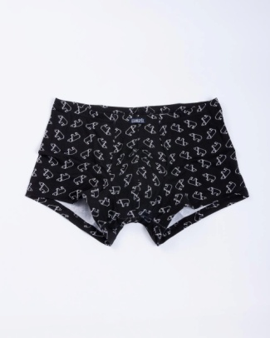 | Цвет | медведи на черном
 | Состав | 95% хлопок, 5% эластан
 | Размер | 102-112 | 102-112 (XXXL) | 82-92 | 86-96 | 90-100 | 94-104 | 98-108
 | Остаток | 2 | 2 | 0 | 0 | 0 | 0 | 0
 | Цена | 200 | 200 | 200 | 200 | 200 | 200 | 200

 | Заказано
 | Сумма | 0 | 0 | 0 | 0 | 0 | 0 | 0
 | Итого | 0
16-001-5 Трусы мужские 411108 [ЦБ000000818]
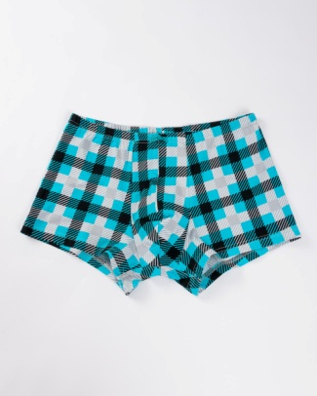 | Цвет | серая клетка на бирюзе
 | Состав | 95% хлопок, 5% эластан
 | Размер | 102-112 | 106-116 | 110-120 | 82-92 | 86-96 | 90-100 | 94-104 | 98-108
 | Остаток | 0 | 8 | 0 | 0 | 0 | 0 | 0 | 0
 | Цена | 200 | 200 | 200 | 200 | 200 | 200 | 200 | 200

 | Заказано
 | Сумма | 0 | 0 | 0 | 0 | 0 | 0 | 0 | 0
 | Итого | 0
16-001-5 Трусы мужские 411108 [ЦБ000000818]
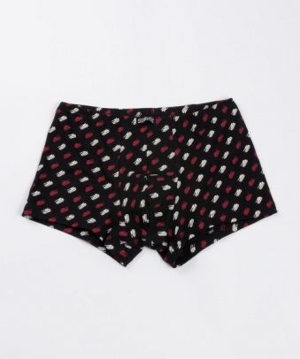 | Цвет | танки
 | Состав | 95% хлопок, 5% эластан
 | Размер | 102-112 | 106-116 | 86-96 | 90-100 | 94-104
 | Остаток | 0 | 4 | 1 | 0 | 0
 | Цена | 200 | 200 | 200 | 200 | 200

 | Заказано
 | Сумма | 0 | 0 | 0 | 0 | 0
 | Итого | 0
16-014-5 Трусы мужские 411188 [ЦБ000000849]
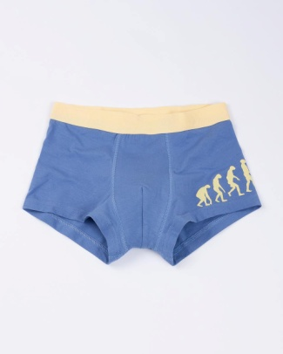 | Цвет | Джинсовый
 | Состав | 95% хлопок, 5% эластан
 | Размер | 102-112 | 106-116 | 110-120 | 82-92 | 86-96 | 94-104
 | Остаток | 2 | 2 | 3 | 2 | 0 | 0
 | Цена | 200 | 200 | 200 | 200 | 200 | 200

 | Заказано
 | Сумма | 0 | 0 | 0 | 0 | 0 | 0
 | Итого | 0
16-014-5 Трусы мужские 411188 [ЦБ000000849]
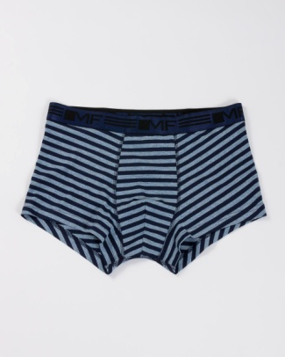 | Цвет | полоска на синем меланже
 | Состав | 95% хлопок, 5% эластан
 | Размер | 102-112 | 106-116 | 110-120 | 86-96 | 94-104 | 98-108
 | Остаток | 1 | 1 | 3 | 2 | 0 | 0
 | Цена | 200 | 200 | 200 | 200 | 200 | 200

 | Заказано
 | Сумма | 0 | 0 | 0 | 0 | 0 | 0
 | Итого | 0
16-014-5 Трусы мужские 411188 [ЦБ000000849]
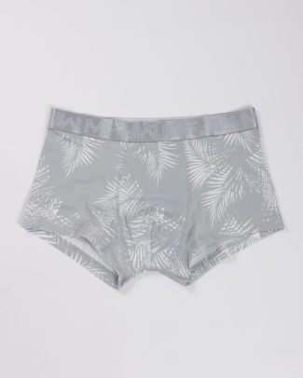 | Цвет | джунгли на сером
 | Состав | 95% хлопок, 5% эластан
 | Размер | 102-112 | 106-116 | 110-120 | 86-96 | 90-100 | 94-104 | 98-108
 | Остаток | 16 | 13 | 13 | 17 | 15 | 14 | 13
 | Цена | 200 | 200 | 200 | 200 | 200 | 200 | 200

 | Заказано
 | Сумма | 0 | 0 | 0 | 0 | 0 | 0 | 0
 | Итого | 0
16-014-5 Трусы мужские 411188 [ЦБ000000849]
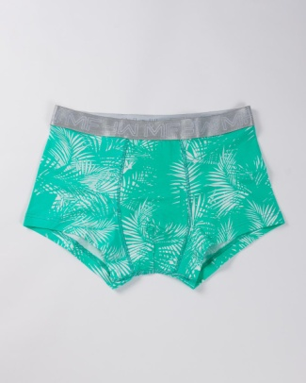 | Цвет | джунгли на мяте
 | Состав | 95% хлопок, 5% эластан
 | Размер | 102-112 | 106-116 | 110-120 | 86-96 | 90-100 | 94-104 | 98-108
 | Остаток | 10 | 12 | 14 | 8 | 4 | 6 | 11
 | Цена | 200 | 200 | 200 | 200 | 200 | 200 | 200

 | Заказано
 | Сумма | 0 | 0 | 0 | 0 | 0 | 0 | 0
 | Итого | 0
16-014-5 Трусы мужские 411188 [ЦБ000000849]
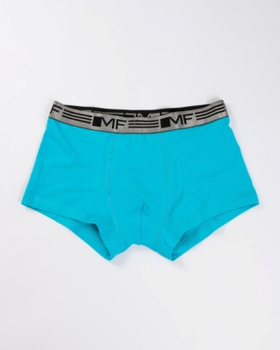 | Цвет | Бирюзовый
 | Состав | 95% хлопок, 5% эластан
 | Размер | 102-112 | 106-116 | 110-120 | 86-96 | 90-100 | 94-104 | 98-108
 | Остаток | 9 | 9 | 9 | 7 | 6 | 6 | 9
 | Цена | 200 | 200 | 200 | 200 | 200 | 200 | 200

 | Заказано
 | Сумма | 0 | 0 | 0 | 0 | 0 | 0 | 0
 | Итого | 0
16-002-5 Трусы мужские 411122 [ЦБ000000905]
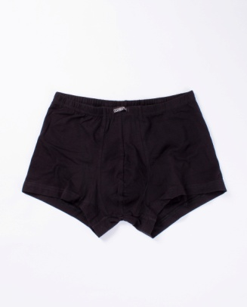 | Цвет | Черный
 | Состав | 92%хлопок, 8%эластан
 | Размер | 102-112 | 106-116 | 110-120 | 86-96 | 90-100 | 94-104 | 98-108
 | Остаток | 4 | 4 | 4 | 0 | 0 | 0 | 0
 | Цена | 200 | 200 | 200 | 200 | 200 | 200 | 200

 | Заказано
 | Сумма | 0 | 0 | 0 | 0 | 0 | 0 | 0
 | Итого | 0
16-003-5 Трусы мужские 411124 [ЦБ000000906]
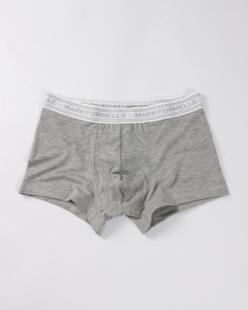 | Цвет | Серый меланж
 | Состав | 95% хлопок, 5% эластан
 | Размер | 106-116
 | Остаток | 13
 | Цена | 200

 | Заказано
 | Сумма | 0
 | Итого | 0
16-003-5 Трусы мужские 411124 [ЦБ000000906]
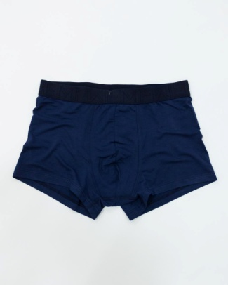 | Цвет | Синий
 | Состав | 95% хлопок, 5% эластан
 | Размер | 102-112 | 106-116 | 110-120 | 78-88 | 82-92 | 86-96 | 90-100 | 94-104 | 98-108
 | Остаток | 0 | 4 | 8 | 6 | 0 | 0 | 0 | 0 | 0
 | Цена | 200 | 200 | 200 | 200 | 200 | 200 | 200 | 200 | 200

 | Заказано
 | Сумма | 0 | 0 | 0 | 0 | 0 | 0 | 0 | 0 | 0
 | Итого | 0
16-003-5 Трусы мужские 411124 [ЦБ000000906]
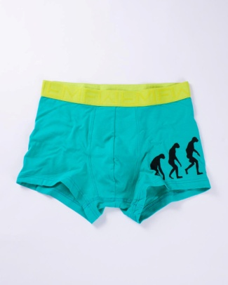 | Цвет | Голубой
 | Состав | 95% хлопок, 5% эластан
 | Размер | 102-112 | 106-116 | 86-96 | 90-100 | 94-104 | 98-108
 | Остаток | 0 | 2 | 0 | 0 | 0 | 0
 | Цена | 200 | 200 | 200 | 200 | 200 | 200

 | Заказано
 | Сумма | 0 | 0 | 0 | 0 | 0 | 0
 | Итого | 0
16-003-5 Трусы мужские 411124 [ЦБ000000906]
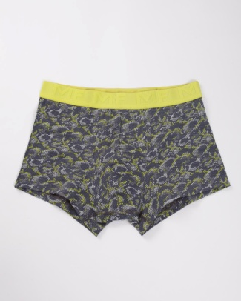 | Цвет | Змея
 | Состав | 95% хлопок, 5% эластан
 | Размер | 102-112 | 106-116 | 110-120 | 86-96 | 90-100 | 94-104 | 98-108
 | Остаток | 1 | 1 | 6 | 1 | 0 | 0 | 0
 | Цена | 200 | 200 | 200 | 200 | 200 | 200 | 200

 | Заказано
 | Сумма | 0 | 0 | 0 | 0 | 0 | 0 | 0
 | Итого | 0
16-003-5 Трусы мужские 411124 [ЦБ000000906]
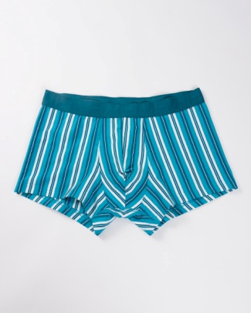 | Цвет | полоска белая с изумрудной
 | Состав | 95% хлопок, 5% эластан
 | Размер | 102-112 | 86-96 | 90-100 | 94-104 | 98-108
 | Остаток | 4 | 3 | 0 | 0 | 4
 | Цена | 200 | 200 | 200 | 200 | 200

 | Заказано
 | Сумма | 0 | 0 | 0 | 0 | 0
 | Итого | 0
16-003-5 Трусы мужские 411124 [ЦБ000000906]
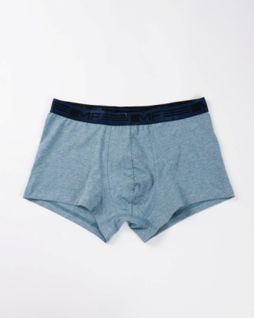 | Цвет | синий меланж
 | Состав | 95% хлопок, 5% эластан
 | Размер | 106-116 | 110-120
 | Остаток | 14 | 8
 | Цена | 200 | 200

 | Заказано
 | Сумма | 0 | 0
 | Итого | 0
16-005-5 Трусы мужские 411130 [ЦБ000000909]
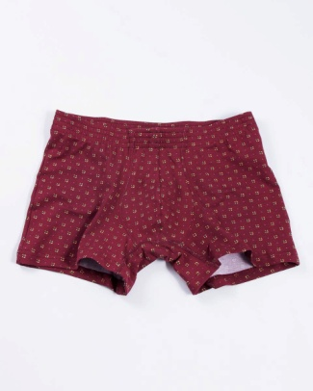 | Цвет | мелкий узор на бордовом
 | Состав | 95% хлопок, 5% эластан
 | Размер | 102-112 | 106-116 | 110-120 | 86-96 | 90-100 | 94-104 | 98-108
 | Остаток | 0 | 0 | 3 | 0 | 0 | 0 | 0
 | Цена | 200 | 200 | 200 | 200 | 200 | 200 | 200

 | Заказано
 | Сумма | 0 | 0 | 0 | 0 | 0 | 0 | 0
 | Итого | 0
16-005-5 Трусы мужские 411130 [ЦБ000000909]
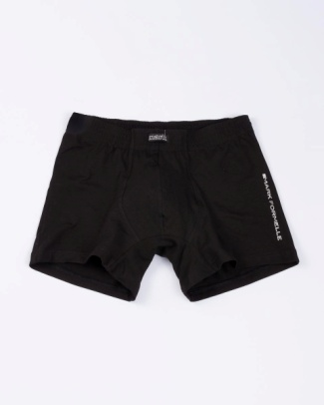 | Цвет | Черный
 | Состав | 95% хлопок, 5% эластан
 | Размер | 102-112 | 106-116 | 110-120 | 82-92 | 86-96 | 90-100 | 94-104 | 98-108
 | Остаток | 2 | 3 | 3 | 0 | 0 | 0 | 0 | 0
 | Цена | 200 | 200 | 200 | 200 | 200 | 200 | 200 | 200

 | Заказано
 | Сумма | 0 | 0 | 0 | 0 | 0 | 0 | 0 | 0
 | Итого | 0
16-005-5 Трусы мужские 411130 [ЦБ000000909]
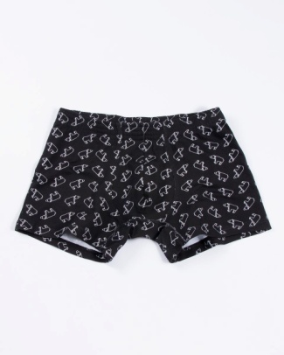 | Цвет | медведи на черном
 | Состав | 95% хлопок, 5% эластан
 | Размер | 102-112 | 106-116 | 110-120 | 86-96 | 90-100 | 94-104 | 98-108
 | Остаток | 0 | 2 | 3 | 0 | 0 | 0 | 0
 | Цена | 200 | 200 | 200 | 200 | 200 | 200 | 200

 | Заказано
 | Сумма | 0 | 0 | 0 | 0 | 0 | 0 | 0
 | Итого | 0
16-005-5 Трусы мужские 411130 [ЦБ000000909]
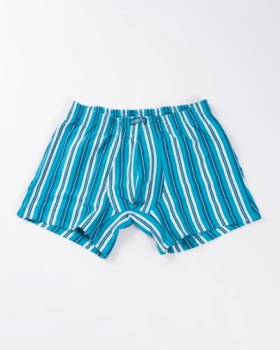 | Цвет | полоска белая с изумрудной
 | Состав | 95% хлопок, 5% эластан
 | Размер | 102-112 | 106-116 | 86-96 | 90-100 | 94-104 | 98-108
 | Остаток | 8 | 6 | 4 | 5 | 3 | 9
 | Цена | 200 | 200 | 200 | 200 | 200 | 200

 | Заказано
 | Сумма | 0 | 0 | 0 | 0 | 0 | 0
 | Итого | 0
16-005-5 Трусы мужские 411130 [ЦБ000000909]
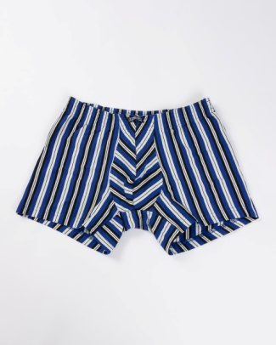 | Цвет | полоска синяя с серым
 | Состав | 95% хлопок, 5% эластан
 | Размер | 102-112 | 86-96 | 90-100 | 94-104 | 98-108
 | Остаток | 3 | 4 | 3 | 0 | 4
 | Цена | 200 | 200 | 200 | 200 | 200

 | Заказано
 | Сумма | 0 | 0 | 0 | 0 | 0
 | Итого | 0
16-005-5 Трусы мужские 411130 [ЦБ000000909]
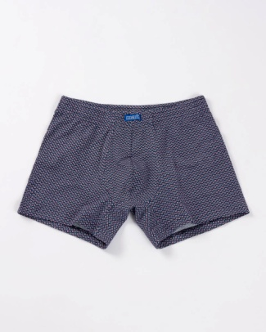 | Цвет | ромбы на синем
 | Состав | 95% хлопок, 5% эластан
 | Размер | 90-100 | 94-104
 | Остаток | 1 | 0
 | Цена | 200 | 200

 | Заказано
 | Сумма | 0 | 0
 | Итого | 0
16-005-5 Трусы мужские 411130 [ЦБ000000909]
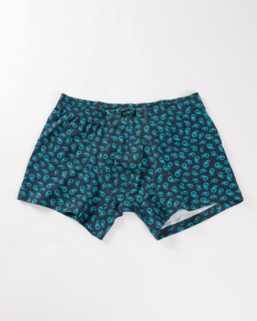 | Цвет | пейсли
 | Состав | 95% хлопок, 5% эластан
 | Размер | 98-108
 | Остаток | 18
 | Цена | 200

 | Заказано
 | Сумма | 0
 | Итого | 0
16-005-5 Трусы мужские 411130 [ЦБ000000909]
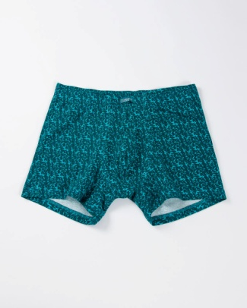 | Цвет | синие акулы на голубом
 | Состав | 95% хлопок, 5% эластан
 | Размер | 98-108
 | Остаток | 8
 | Цена | 200

 | Заказано
 | Сумма | 0
 | Итого | 0
16-088Б-5 Трусы мужские 411130 [ЦБ000000910]
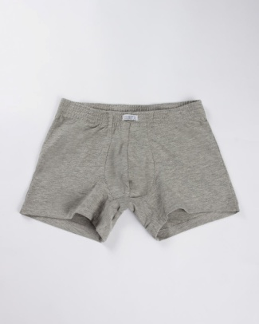 | Цвет | Серый меланж
 | Состав | 92%хлопок, 8%эластан
 | Размер | 102-112 | 106-116 | 86-96 | 90-100 | 94-104
 | Остаток | 2 | 4 | 3 | 0 | 1
 | Цена | 200 | 200 | 200 | 200 | 200

 | Заказано
 | Сумма | 0 | 0 | 0 | 0 | 0
 | Итого | 0
16-088Б-5 Трусы мужские 411130 [ЦБ000000910]
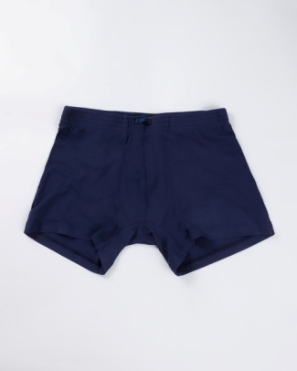 | Цвет | Синий
 | Состав | 92%хлопок, 8%эластан
 | Размер | 102-112 | 106-116 | 110-120 | 86-96 | 90-100 | 94-104 | 98-108
 | Остаток | 3 | 2 | 6 | 2 | 0 | 0 | 0
 | Цена | 200 | 200 | 200 | 200 | 200 | 200 | 200

 | Заказано
 | Сумма | 0 | 0 | 0 | 0 | 0 | 0 | 0
 | Итого | 0
16-088Б-5 Трусы мужские 411130 [ЦБ000000910]
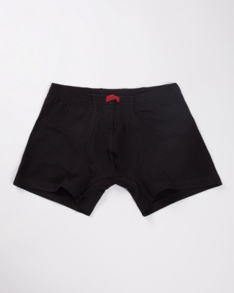 | Цвет | Черный
 | Состав | 92%хлопок, 8%эластан
 | Размер | 102-112 | 106-116 | 110-120
 | Остаток | 4 | 5 | 5
 | Цена | 200 | 200 | 200

 | Заказано
 | Сумма | 0 | 0 | 0
 | Итого | 0
16-088Б-5 Трусы мужские 411130 [ЦБ000000910]
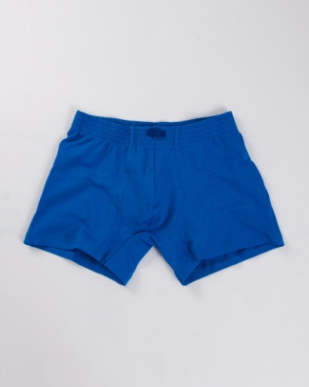 | Цвет | ярко -синий
 | Состав | 92%хлопок, 8%эластан
 | Размер | 102-112 | 106-116 | 110-120 | 86-96 | 90-100 | 94-104 | 98-108
 | Остаток | 1 | 4 | 4 | 4 | 1 | 0 | 2
 | Цена | 200 | 200 | 200 | 200 | 200 | 200 | 200

 | Заказано
 | Сумма | 0 | 0 | 0 | 0 | 0 | 0 | 0
 | Итого | 0
16-030-0 Трусы мужские 411158 [ЦБ000000919]
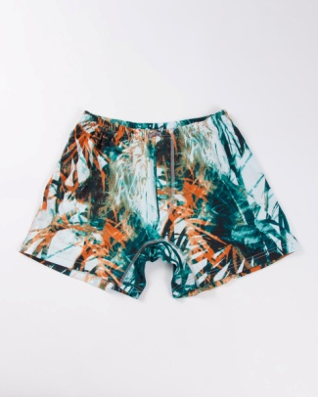 | Цвет | зеленый камуфляж
 | Состав | 100% хлопок
 | Размер | 102-112 | 106-116 | 110-120 | 90-100 | 94-104 | 98-108
 | Остаток | 3 | 3 | 3 | 0 | 2 | 1
 | Цена | 200 | 200 | 200 | 200 | 200 | 200

 | Заказано
 | Сумма | 0 | 0 | 0 | 0 | 0 | 0
 | Итого | 0
16-030-0 Трусы мужские 411158 [ЦБ000000919]
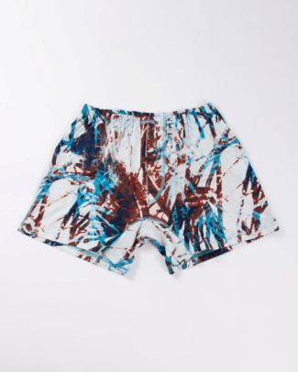 | Цвет | синий камуфляж
 | Состав | 100% хлопок
 | Размер | 102-112 | 106-116 | 110-120 | 90-100 | 94-104 | 98-108
 | Остаток | 12 | 11 | 12 | 9 | 5 | 0
 | Цена | 200 | 200 | 200 | 200 | 200 | 200

 | Заказано
 | Сумма | 0 | 0 | 0 | 0 | 0 | 0
 | Итого | 0

